SOP FORMU
 |  | EB3SOP14_3 FAZLI MOTOR DÖNÜŞ YÖNÜ DEĞİŞTİRME SOP |  |  | İLK YAYIM TARİHİ : 16.07.2025
 |  |  |  |  | REV. TARİHİ : -
 |  |  |  |  | DOK. NO : EB3SOP14
 |  | BAKIM VE TEKNİK OPERASYONLAR |  | SOP | REV.: 0 SAY : 1/1
KAPSAM : Bu prosedürün amacı, Üç fazlı motorun dönüş yönünü güvenli şekilde değiştirmek.
DİKKAT! SOP Formunda belirtilen adımların veya ekipmanların dışında çalışma yapmayınız. Farklı bir uygulama ile karşılaştığınızda kesinlikle müdahale etmeyiniz ve mutlaka ilk amirinize bilgi veriniz.
NO | İŞ ADIMI (Prosesin başından sonuna adım adım süreçler anlatılır. Siyah renk ile net ifadeler yazılır.) |  | DİKKAT EDİLECEK HUSUSLAR (Proses adımlarının her birinde Kalite, İş Güvenliği ve Çevre için dikkat edilmesi gereken çok önemli noktalara değinilir. Kaliteye veya Fireye etki edecek konular kırmızı renk, İSGÇ konular mavi renk ile yazılır.) | KULLANILAN EKİPMAN
1 | Motoru durdurun. Motorun bağlı olduğu ana şalteri kapatın. |  | Enerji kesilmeden bağlantılara müdahale edilmemelidir.
2 | Enerjiyi kilitleyin ve “Çalışma Var” etiketi asın. Gerilim kontrol cihazıyla enerji olmadığını doğrulayın. |  | Motor tamamen durmadan işlem yapılmamalıdır. |  | 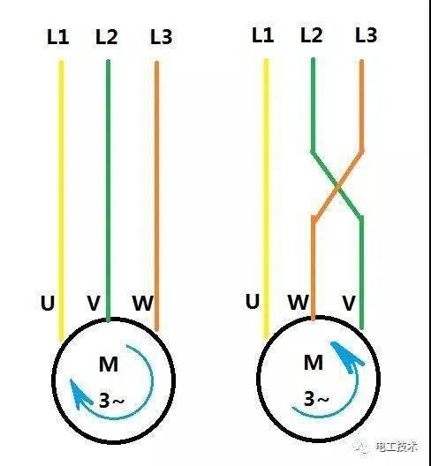
3 | Motor klemens kutusunu veya besleme bağlantı noktasını açın. Üç faz kablosundan herhangi iki fazın yerini değiştirin. Örnek: L1 ile L2’yi değiştirin. |  | Topraklama bağlantısı değiştirilmemelidir. Yıldız-üçgen köprü bağlantılarına müdahale edilmemelidir.
4 | Bağlantı vidalarını sıkın ve gevşek bağlantı bırakmayın. Klemens kutusu kapağını kapatın. |  | Deneme sırasında dönen parçalardan uzak durulmalıdır.
5 | Çalışma alanını kontrol ederek kilit ve etiketi kaldırın. Enerjiyi verin ve motoru kısa süreli çalıştırın. Dönüş yönünü kontrol edin. Dönüş yönü doğruysa motoru normal çalışmaya alın.
6 | Motoru birkaç dakika çalıştırarak titreşim, ısınma ve anormal ses olup olmadığını kontrol edin, yapılan işlemi kayıt altına alın. |  | Anormal durum tespit edilirse motor derhal durdurulup ilgili amire bilgi verilmelidir.
7
GEREKLİ EL ALETLERİ |  |  | GEREKLİ YARDIMCI EKİPMANLAR |  | GEREKLİ KİŞİSEL KORUYUCU DONANIMLAR
(EK SAYFALARDAKİ BÖLÜME AİT NUMARALAR YAZILMALIDIR) |  |  | (EK SAYFALARDAKİ BÖLÜME AİT NUMARALAR YAZILMALIDIR) |  | (EK SAYFALARDAKİ BÖLÜME AİT NUMARALAR YAZILMALIDIR)
HAZIRLAYAN |  |  | KONTROL EDEN |  | ONAYLAYAN
Mehmet Akif UZUN (BÖLÜM MÜHENDİSİ / ŞEFİ) |  |  | (İSGÇ) | (KALİTE GÜVENCE) | (BÖLÜM MÜDÜRÜ) / (KG VE LABORATUVARLAR MÜDÜRÜ)

